Лист1
Наименование мероприятий | Сумма инвестиционной программы тысяч тенге |  |  | Фото |  | Примечание
 | План 2023г. | Факт на 15.12.2023г. | Отклонение | ДО | ПОСЛЕ
ВСЕГО | 1,996,379 | 838,612 | -1,157,767
1. Реконструкция к/а ст.№2 (предоплата) | 424,776.56 | 0 | -424,776.56 | 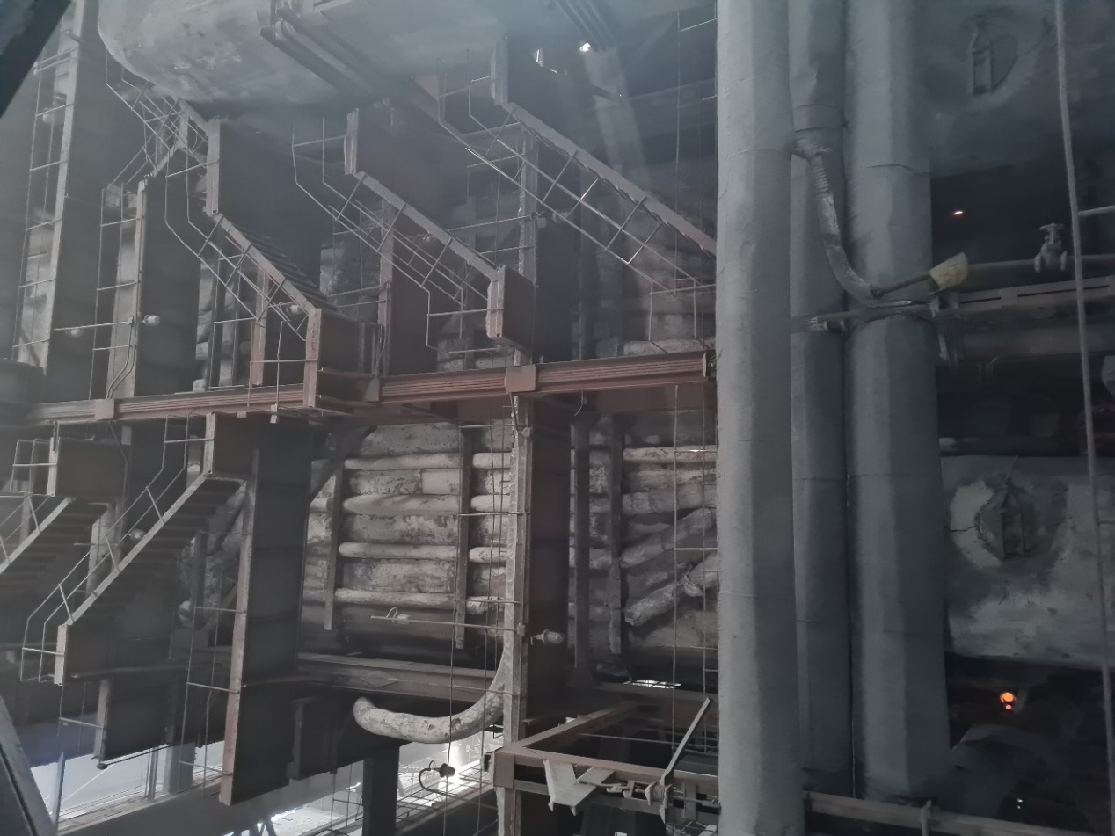 |  | Начата процедура закупа услуги по реконструкции котлоагрегата ст.№2 и на 19.12.2023г. запланировано повторное проведение конкурса, после которого будет заключен договор. В рамках данного договора и инвестиционной программы запланировано внести предоплату на приобретение ТМЦ и оборудования потенциальному подрядчику. Также, в связи с образовавшейся экономией по итогам закупок по мероприятияю "Замена пикового бойлера – 1 (ПСВ-500-14-23) бойлерной установки №3" в размере 54 822 тыс. тенге без НДС, АО "СЕВКАЗЭНЕРГО" направлено соответсвующее заявление на корректировку ИП в ДКРЕМ по СКО, в виде перераспределения сложившейся экономии на реконструкцию к/а ст.№2. Сумма данного мероприятия в случае утверждения корректировки составит – 479 598 тыс.тг. без НДС.
 |  |  |  | 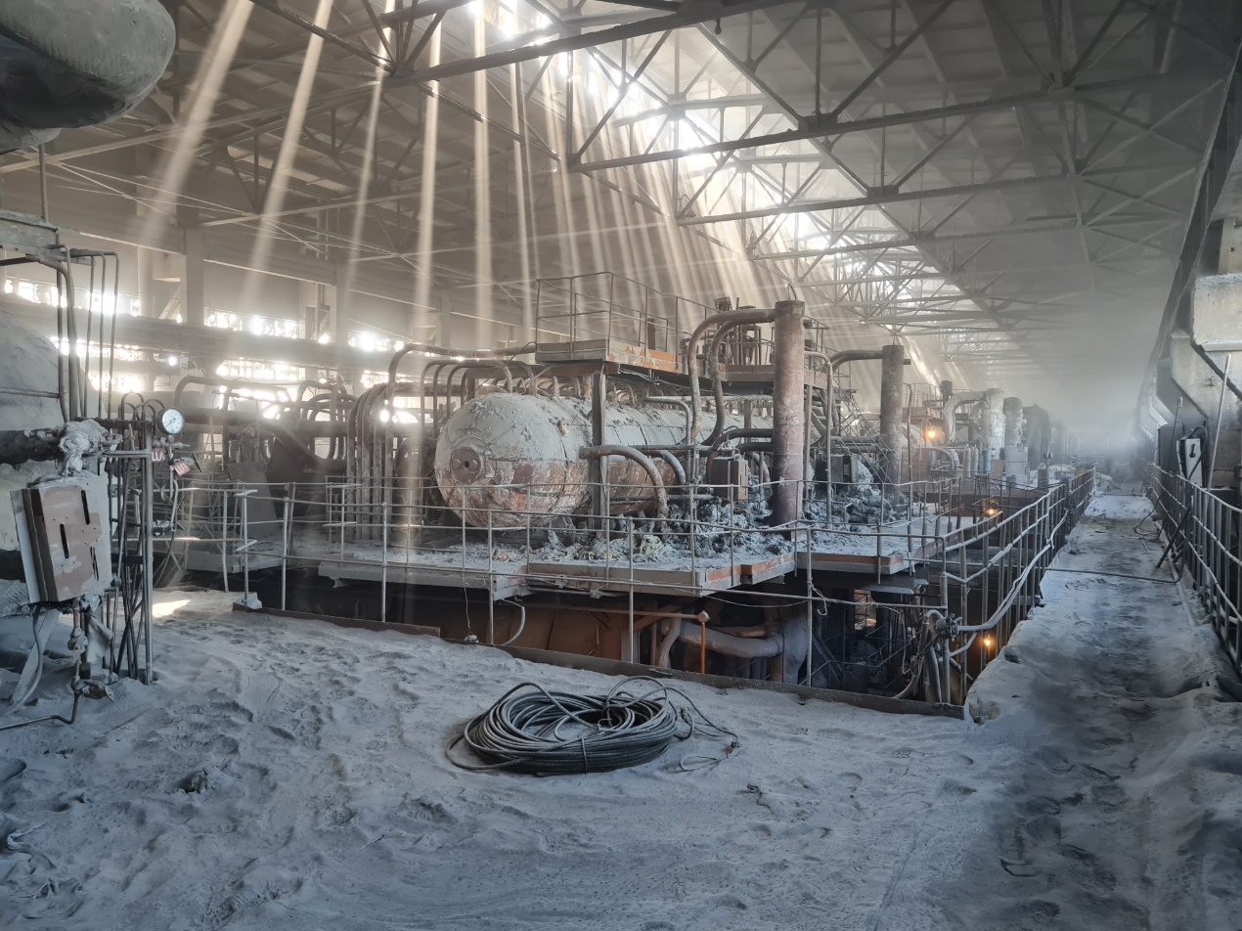
2. Капитальный ремонт котлоагрегата ст.№11, приводящий к увеличению стоимости основных средств | 739,622 | 739,622 | 0 | 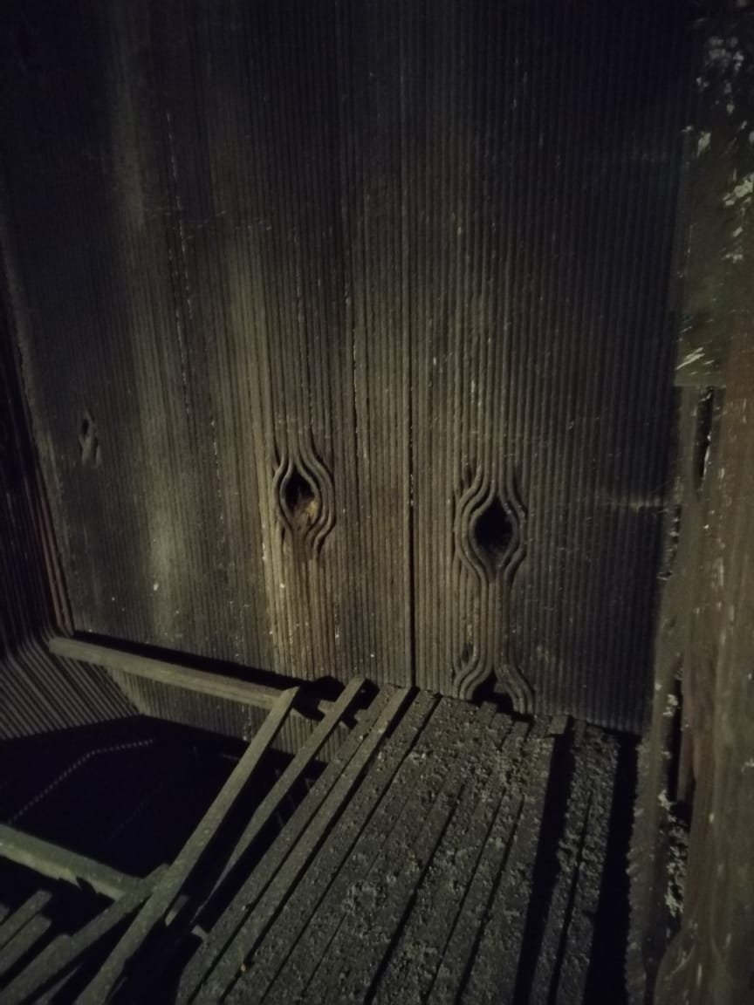 | 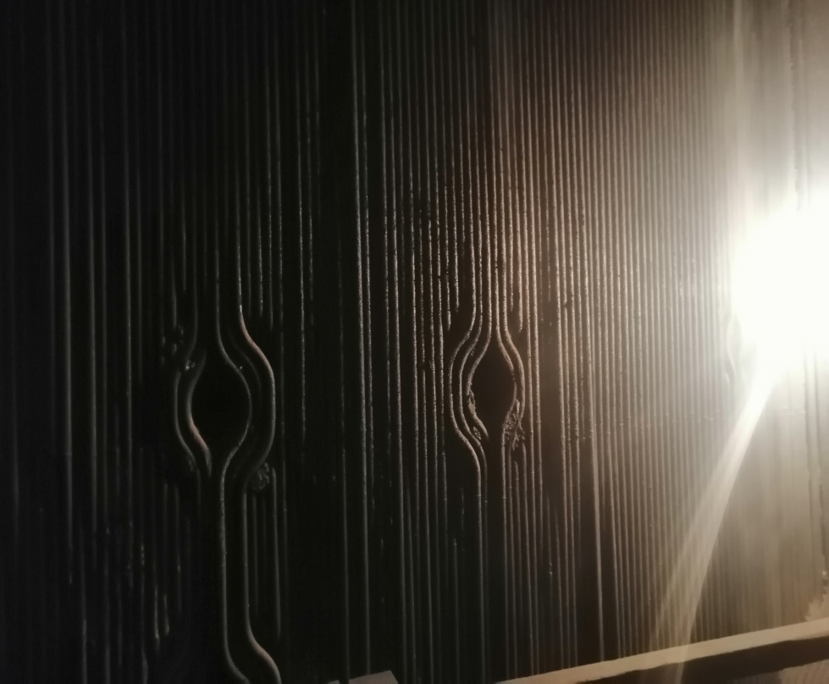 | Выполнен ремонт экранов котлоагрегата ст.№11
 |  |  |  | 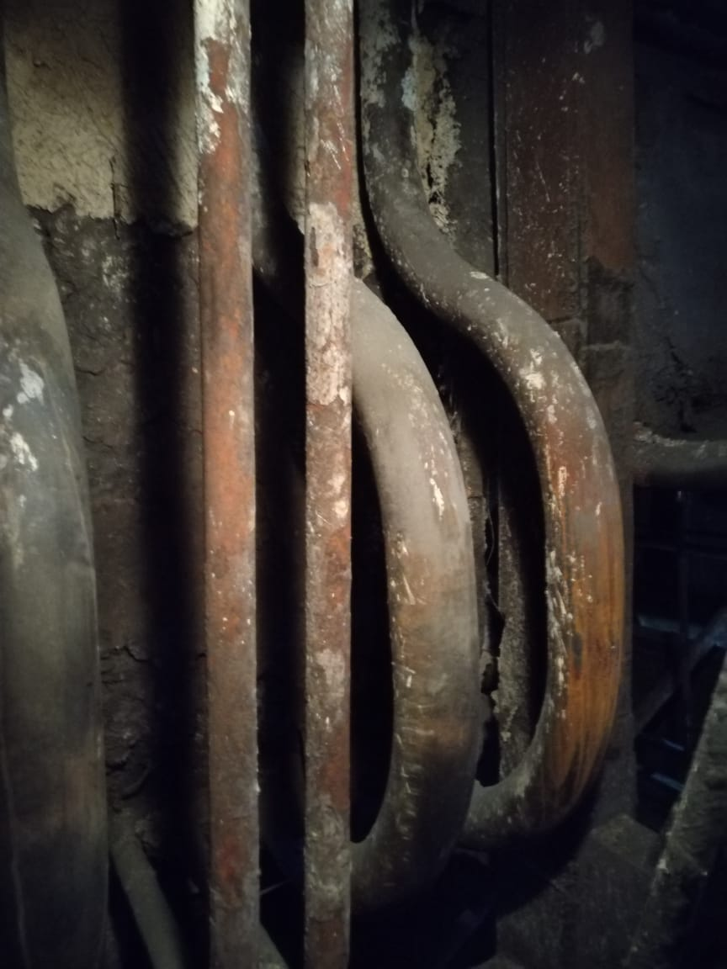 | 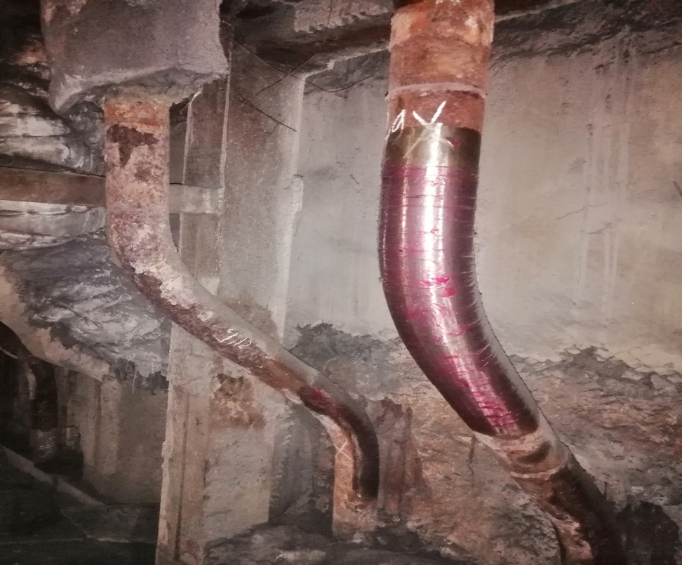 | Выполнен контроль металла гибов необогреваемой зоны котлоагрегата ст.№11
 |  |  |  | 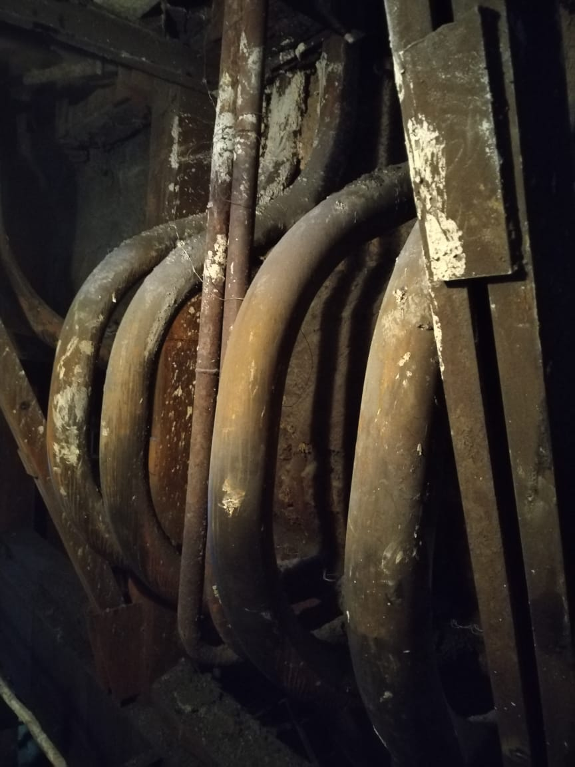 | 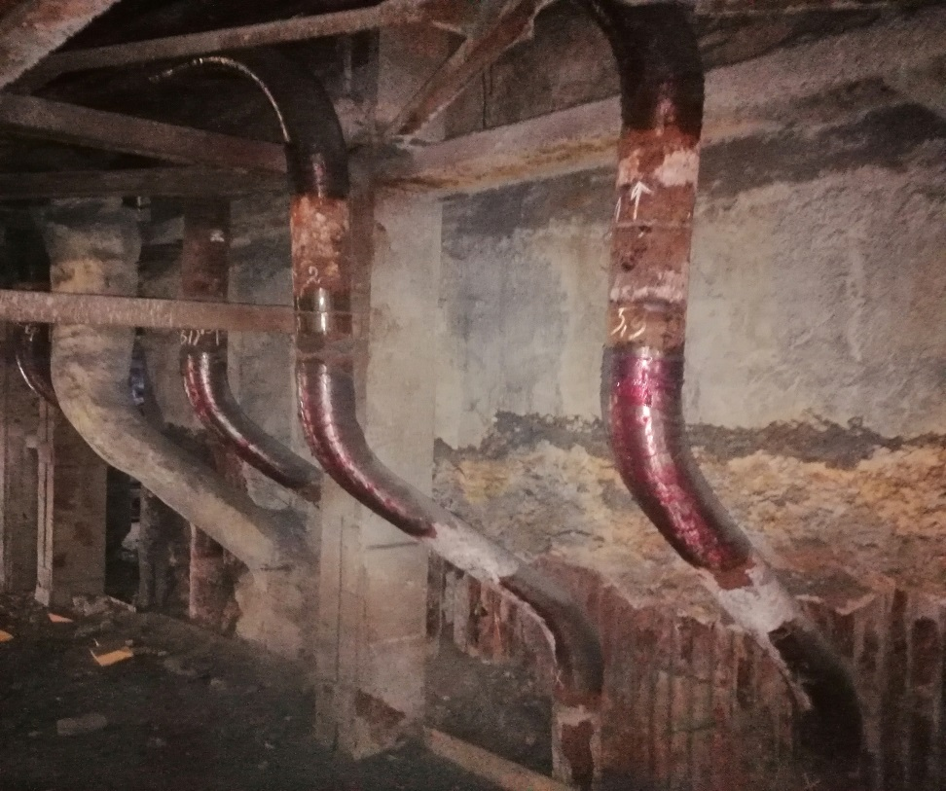 | Выполнен контроль металла гибов необогреваемой зоны котлоагрегата ст.№11
 |  |  |  | 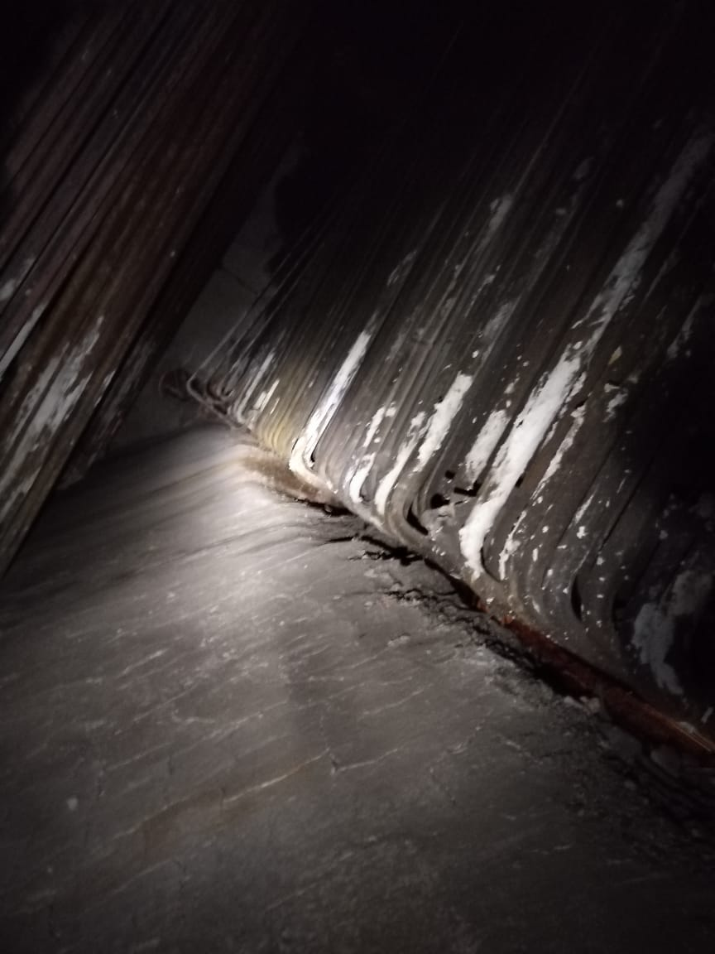 | 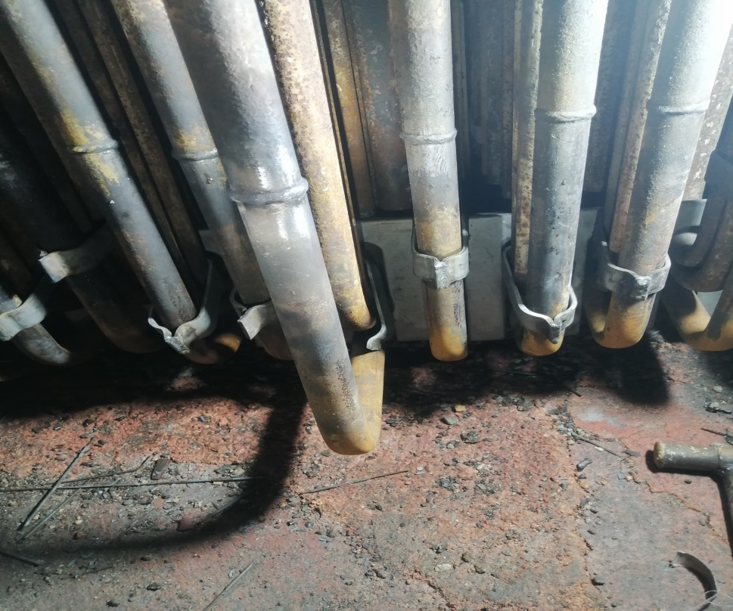 | Выполнен ремонт конвективного пароперегревателя котлоагрегата ст.№11
 |  |  |  | 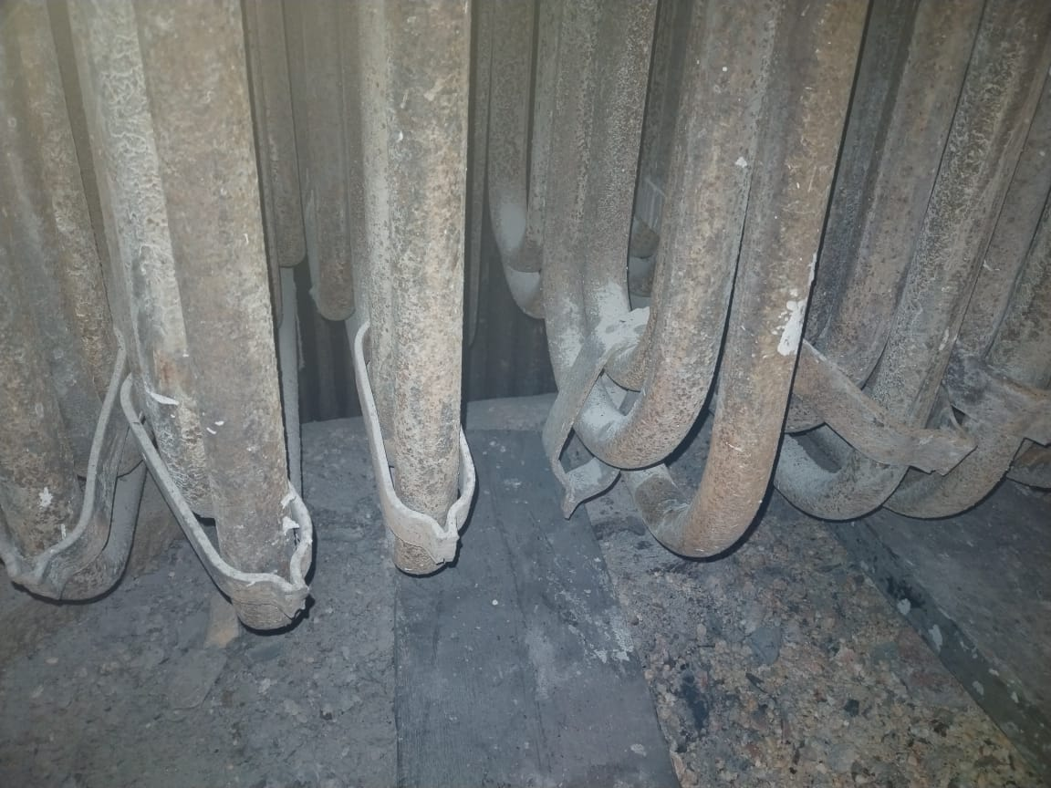 | 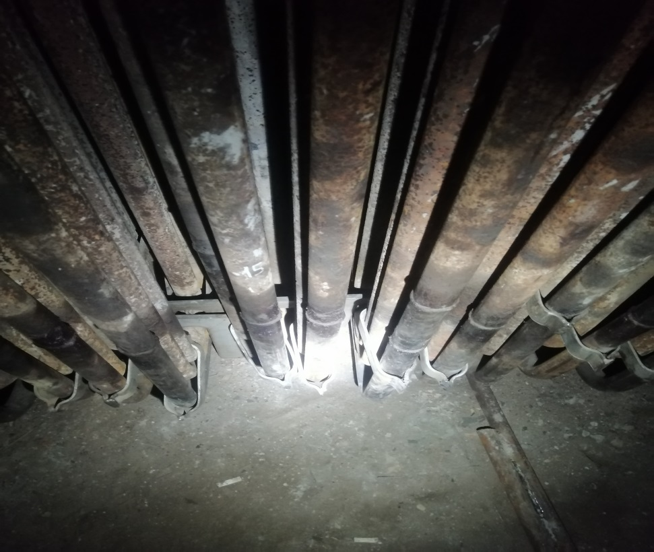 | Выполнен ремонт конвективного пароперегревателя котлоагрегата ст.№11
 |  |  |  | 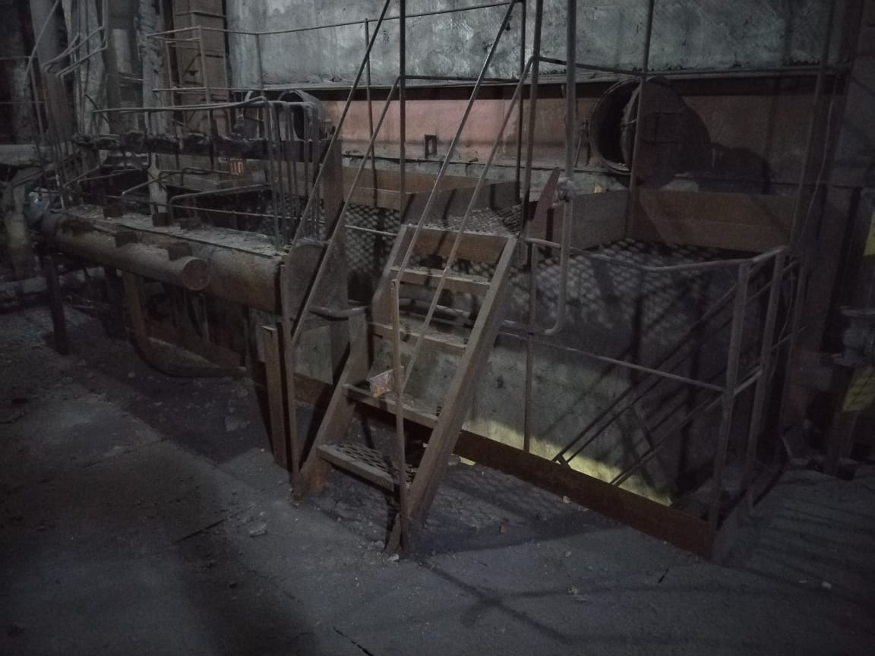 | 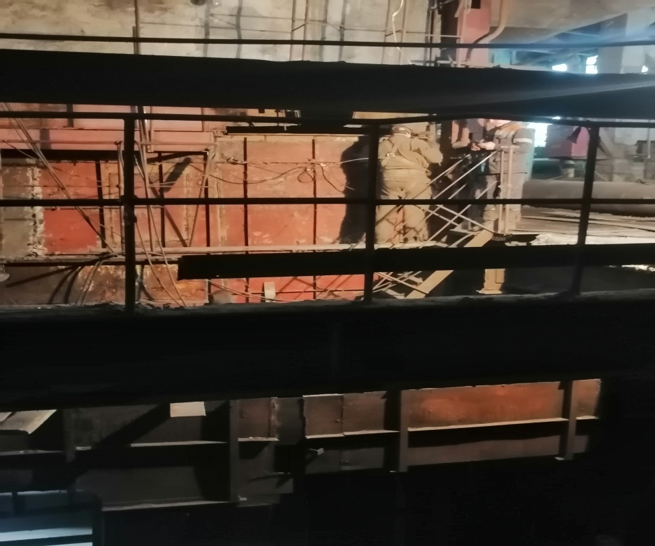 | Выполнен ремонт кубов воздухоподогревателя котлоагрегата ст.№11
 |  |  |  | 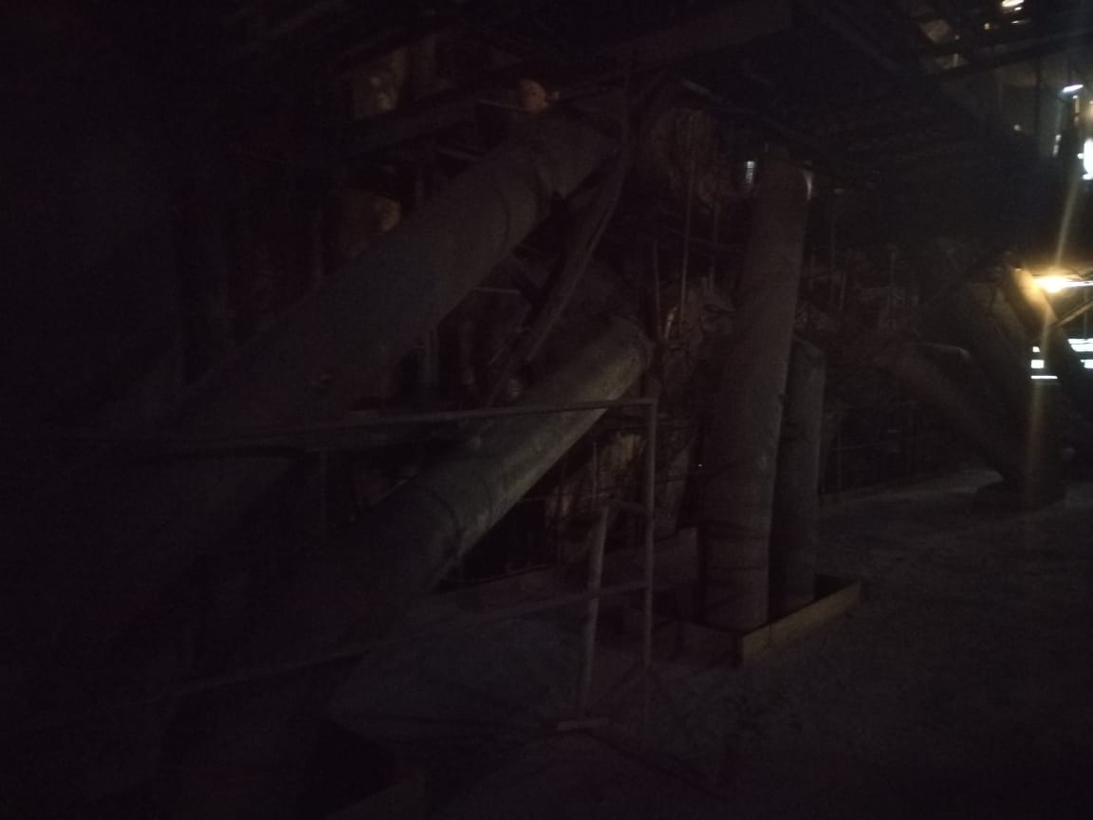 | 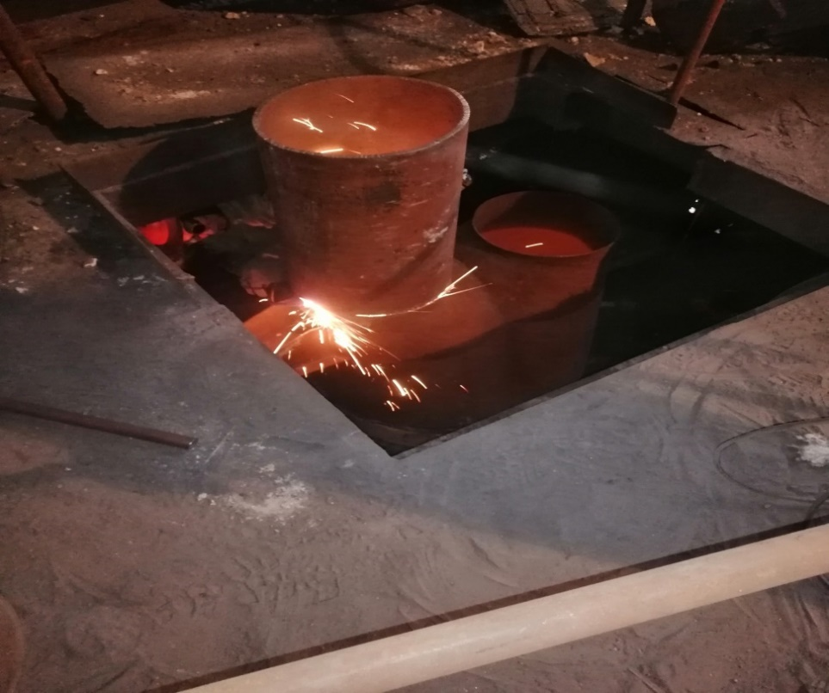 | Выполнен ремонт пылепроводов котлоагрегата ст.№11
3. Реконструкция турбоагрегата ст.№1 ТЭЦ-2 АО "СЕВКАЗЭНЕРГО": | 617,758 | 98,990 | -518,767 | - | - | Разработан проект "Реконструкция турбоагрегата ст.№1 ТЭЦ-2 АО"СЕВКАЗЭНЕРГО". Также в рамках данного мероприятия заключен договор на приобретение запасных частей и ТМЦ на сумму 741 096 тыс.тг. без НДС. В связи с длительностью изготовления оборудования, в рамках заключенного договора в 2023 году планируется оплата авансового платежа, фактическое исполнение работ будет в 2024 году.
3.1. Разработка рабочего проекта "Реконструкция турбоагрегата ст.№1 ТЭЦ-2 АО"СЕВКАЗЭНЕРГО" | 98,990 | 98,990 | 0 | - | -
3.2. Приобретение ТМЦ (предоплата 70%) | 518,767 | 0 | -518,767 | - | -
4. Замена пикового бойлера – 1 (ПСВ-500-14-23) бойлерной установки №3: | 156,844 | 0 | -156,844 | 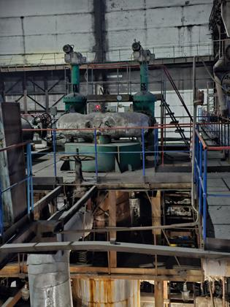 - | - | На приобретение ТМЦ заключен договор на сумму 85 000 тыс.тг. без НДС. В итоге, от утвержденной суммы реализации мероприятия образовалась экономия в размере 54 822 тыс. тенге без НДС. Руководствуясь п.339 Параграфа 1 Главы 6 «Правил формирования тарифов» было принято решение недоиспользованную часть затрат распределить в рамках утвержденных мероприятий, по которым возможна корректировка, согласно действующему законодательству РК, а именно на мероприятие "Реконструкция к/а ст.№2". На монтаж оборудования ПСВ ПСВ-500-14-23 заключен договор подряда.
4.1. Приобретение ТМЦ | 139,822 | 0 | -139,822
4.2. Монтаж пикового бойлера | 17,022 | 0 | -17,022
Мероприятие утвержденной Инвестиционной программы 2022 года, перенесенное на 2023 год по причинам, не зависящим от АО "СЕВКАЗЭНЕРГО"
1. Капитальный ремонт тепловоза, приводящий к увеличению стоимости основных средств | 57,379 | 0 | -57,379 |  |  | В процессе выполнения работ выявлены дополнительные дефекты, для устранения которых заключен договор №217 от 06.02.2023г. с ТОО «Жана Есиль Феникс». Работы планируется завершить до конца 2023 года.

